Guía de llenado
Introducción: El objetivo de la presente guía es proporcionar información oportuna para que los editores y productores puedan descargar, llenar y enviar adecuadamente el Formato de Depósito Legal de materiales hemerográficos. En este documento se solicita el llenado de campos cuya información será fundamental para que la Hemeroteca Nacional de México pueda procesar, preservar y brindar acceso controlado a los materiales hemerográficos que ingresen por Depósito Legal.

Objetivo general: Orientar a los editores y productores para posibilitar la entrega y recepción de materiales hemerográficos que ingresen por Depósito Legal a la HNM Objetivo específico: Proporcionar las pautas generales sobre los procedimientos de entrega y recepción de publicaciones periódicas, con la finalidad de facilitar su entrega.

Procedimiento

1. Ingresar a la página de la Hemeroteca Nacional de México Ingrese a la página Web de la Hemeroteca Nacional de México (https://bnm.iib.unam.mx/index.php/hemeroteca-nacional-de-mexico/deposito-legal/registro-y-entrega) En la opción del Menú “Depósito Legal”.

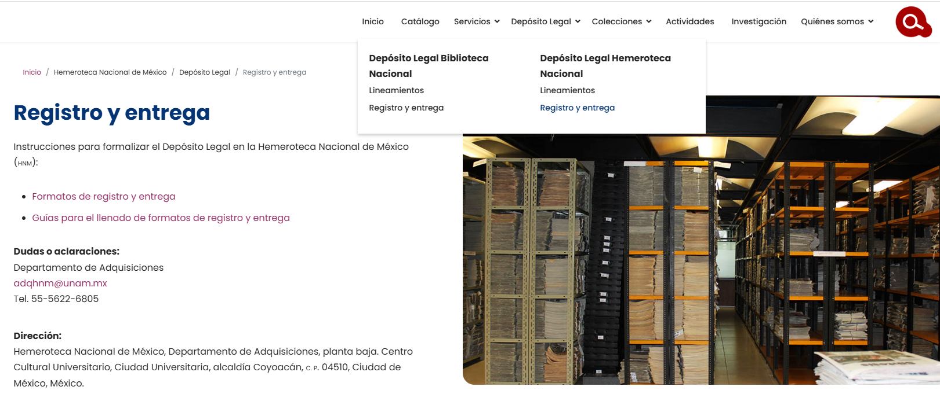

2. Descargar el formato de depósito legal: Descargar el Formato de Depósito Legal de materiales hemerográficos y completar la información como se indica a continuación:

Título | Definición: | Nombre completo de la publicación periódica (título y subtítulo).
 | Ejemplos: | El Nacional: diario de la mañana. Excélsior: El periódico de la vida nacional.

Lugar de publicación: | Definición: | Localidad (municipio o ciudad y estado) donde se edita o distribuye la publicación.
 | Ejemplos: | Piedras Negras, Coahuila. Progreso, Yucatán. Ciudad de México.

Editorial: | Definición: | Persona u organización encargada de la publicación.
 | Ejemplos: | Organización Editorial Mexicana Editorial Televisa

Inicio de publicación | Definición: | Designación numérica del año en el que por primera vez se publica el título.
 | Ejemplos: | 1915

Periodicidad | Definición: | Frecuencia con la que se publica el título. Seleccione una de las siguientes opciones:
 | Ejemplos: | • Diaria • Semanal • Quincenal • Mensual • Bimestral • Trimestral • Cuatrimestral • Semestral • Anual • Bienal • Trienal • Actualización continua • Irregular • Otra

Director fundador | Definición: | Nombre completo de la persona que fundó la publicación.
 | Ejemplos: | Nombre(s) (espacio) Primer apellido (espacio) segundo apellido

Director | Definición: | Nombre de la persona que dirige la edición de la publicación.
 | Ejemplos: | Nombre(s) (espacio) Primer apellido (espacio) segundo apellido

URL del recurso digital | Definición: | El localizador de recursos uniforme es la ubicación de una página web o de un archivo en Internet.
 | Ejemplos: | https://bibliographica.iib.unam.mx/index.php/RB/issue/view/1

Certificado de licitud de título: | Definición: | Información que sirve para comprobar que una publicación cumple con la normatividad aplicable a los medios impresos de circulación periódica, como periódicos y revistas.
 | Ejemplos: | Certificado de Licitud de Título y Contenido firmado por la Secretaría de Gobernación

Certificado de licitud de contenido: | Definición: | Información que sirve para comprobar que una publicación cumple con la normatividad aplicable a los medios impresos de circulación periódica, como periódicos y revistas.
 | Ejemplos: | Certificado de Licitud de Título y Contenido firmado por la Secretaría de Gobernación

Material anexo*: | Definición: | Publicación monográfica o seriada dentro de la publicación periódica. Seleccione una de las siguientes opciones:
 | Ejemplos: | • Sí • No

Tipo de contenido: | Definición: | Tipología de publicación por su contenido. Seleccione una de las siguientes opciones:
 | Ejemplos: | • Informativa • Académica • Política • Cultural • Oficial • Entretenimiento • Vario • Otra

Tipo de soporte*: | Definición: | Tipología de publicación por su soporte. Seleccione una de las siguientes opciones:
 | Ejemplos: | • Impreso • Digital • Ambos • Otra

Tipo de recurso*: | Definición: | Tipología de recurso hemerográfico. Seleccione una de las siguientes opciones:
 | Ejemplos: | • Revista • Periódico o diario • Anuario • Gaceta • Boletín • Historieta • Informe • Folleto

Tipo de licencia de uso*: | Definición: | Tipologíade licencia de uso de la publicación. Seleccione una de las siguientes opciones:
 | Ejemplos: | • Copyrigth • Copyleft • Creative Commons • Dominio público

Permisos*: | Definición: | Tipo de permisos permitidos a la instancia depositaria. Seleccionar una de las siguientes opciones para cada rubro:
 | Ejemplos: | Comunicación: Acceso abierto o Acceso restringido Acceso permanente o Acceso provicional Reproducción: Total o Parcial Permanente o Provicional Autoriza la descarga e impresión o No autoriza la descarga e impresión

3. Guardar del archivo: Una vez concluido el llenado del Formato de Depósito Legal de materiales hemerográficos guarde el archivo nombrándolo con el título de la publicación y seleccionando la opción de guardado en formato Excel con terminación .xlsx Ejemplo: ElNacionalDiarioDeLaMañana.doc (Se recomienda no usar espacios, iniciar cada palabra con mayúsculas y evitar el uso de caracteres especiales en un nombre de archivo como: & *% $ £] {! @)

